Sheet3
安全标识牌、告知牌发包清单
一、 项目名称：安全标识牌、告知牌发包工程
一、 项目签署公司：腾龙芳烃（漳州）有限公司、翔鹭石化（漳州）有限公司、翔鹭码头投资管理（漳州）有限公司
项目内容、要求
1、安全标识牌、告知牌项目、预估量及报价要求：
序号 | 类型 | 材质 | 规格大小（cm) | 无需安装 |  | 含安装费
 |  |  |  | 预估数量 | 报价 | 预估数量 | 报价
1 | 安全警示标识牌 | 1mm铝牌+反光车贴 | 50*40 | 200 |  | 100
2 | 安全警示标识牌 | 1mm铝牌+反光车贴 | 89*75 | 20 |  | 2
3 | 安全警示标识牌 | 1mm铝牌+反光车贴 | 50（圆形） | 9 |  | 1
4 | 告知牌 | 镀锌方管+烤漆+高清背胶 | 整体框架尺寸2.6m*2.25m,版面2.4m*1.2m | 2 |  | 10
5 | 告知牌 | 镀锌方管+烤漆+高清背胶 | 整体框架尺寸1.2m*1.85m,版面1.0m*0.8m |  |  | 30
6 | 告知牌 | 铝板+无立柱+反光车贴 | 100*80 |  |  | 13
 | 告知牌 | 铝板+无立柱+反光车贴 | 210*130 | 1 |  | 13
7 | 告知牌 | 铝板+无立柱+反光车贴 | 40×30 | 3 |  | 3
8 | 安全警示标识牌 | 1mm镀锌铁皮+镀锌管立柱+反光车贴 | 50*40 | 2 |  | 4
9 | 交通标识牌 | 1mm镀锌铁皮+反光车贴+镀锌管立柱 | 50（圆形） | 2 |  | 3
10 | 道路标示牌 | 1mm镀锌铁皮+反光车贴+镀锌管立柱不锈钢包边（双面） | 30*90 | 4
11 | 安全标语 | 镀锌铁皮红色字体抛光 | 120*120 | 4
12 | 告知牌 | 反光车贴 | 120*130 | 4 |  | 10
13 | 安全警示标识牌 | 反光车贴 | 50（圆形） | 4
14 | 安全警示标识牌 | 反光车贴 | 80*90 | 5
15 | 横幅 | 油光布（广告条幅专用布）喷绘 | 0.7m宽 | 12 |  | 6
16 | 横幅 | 油光布（广告条幅专用布）喷绘 | 0.5m宽 | 2
17 | 袖标 | 袖标专用布刺锈 | 18cm×14cm | 100
18 | 安全管道标示 | 喷绘 | 不固定 |  |  | 500
19 | 管道标识 | UV背胶 | 不固定 |  |  | 500
20 | 危废标签 | 不干胶印刷品 | 20*20cm | 4500
21 | 危废标签 | 不干胶印刷品 | 30*50cm | 50
22 | 危废标签 | 不干胶印刷品 | 30*50cm | 60
23 | 消防器材检查卡 | 250克卡片制作，双面彩色印刷 | 8.3*13.5cm | 1000
24 | 奖牌 | 木底板+钛金板/不锈钢版文字腐蚀+堆金 | 40cm*60cm | 12
25 | 荣誉证书类 | 普通皮面整套（外壳+内页） | A4 | 20
26 | 危险识别牌 | 所有造型全部采用8mm厚镀锌板机械雕刻出来，全面满焊处理，底座采用10mm镀锌板制作，整座焊制完成全部打磨处理，机械喷汽车漆2道，所有文字全部采用汽车烤漆字制作完成安装于造型上面，安装时现场开挖基础，预埋基础架制作砼基础，安装时需现场吊车安装。 | 240x280 |  |  | 25
27 | 装置简介牌 十大禁令牌 重大危险源告知牌 | 所有造型全部采用8mm厚镀锌板机械雕刻出来，全面满焊处理，底座采用10mm镀锌板制作，整座焊制完成全部打磨处理，机械喷汽车漆2道，所有文字全部采用汽车烤漆字制作完成安装于造型上面，安装时现场开挖基础，预埋基础架制作砼基础，安装时需现场吊车安装。 | 240x110 |  |  | 15
28 | 杜邦宣传栏 | 所有造型全部采用8mm厚镀锌板机械雕刻出来，全面满焊处理，底座采用10mm镀锌板制作，整座焊制完成全部打磨处理，机械喷汽车漆2道，所有文字全部采用汽车烤漆字制作完成安装于造型上面，安装时现场开挖基础，预埋基础架制作砼基础，安装时需现场吊车安装。 | 500x250 |  |  | 10
29 | 标准操作程序标识牌 | 不锈钢焊制+底盘打膨胀螺丝 | 0.4*0.6m*1.2m |  |  | 100
30 | 消防设施、器材、箱编码 | 户外反光贴，红底白字 | 7.5X15 | 1000
31 | 禁行区域凭票入内 限速10公里 | 横向，1mm铝牌+反光车贴 | 58×28 | 4
32 | 禁止操作有人工作警示牌 | PCV材质,满足户外使用要求 | 15*20 | 15
33 | 安全警示标识牌 | 反光车贴 | 不做框架，只要做版面2.1m*1.2m | 无 |  | 15
34 | 安全警示标识牌 | 反光车贴 | 不做框架，只要做版面1.93m*1.18m | 无 |  | 20
35 | 安全警示标识牌 | 反光车贴 | 16*20 | 30
36 | 安全警示标识牌 | 反光车贴 | 7*8 | 30
37 | 安全警示标识牌 | 反光车贴 | 5*6.5 | 30
38 | 标准操作程序标识牌 | 不锈钢焊制+底盘打膨胀螺丝 | 0.4*0.6m*1.2m |  |  | 12
39 | 电力安全警示标识牌 | 禁止合闸，有人工作！（编号：#01~#50）;PCV材质，配挂绳;颜色：白底，红色圆形斜杠，黑色禁止标志符号；字体：黑字。 | 20*16 | 20
40 | 电力安全警示标识牌 | 禁止合闸，线路有人工作！（编号：#01~#50）;PCV材质，配挂绳；颜色：白底，红色圆形斜杠，黑色禁止标志符号；字体：黑字。 | 20*16 | 20
41 | 电力安全警示标识牌 | 禁止分闸，有人工作！（编号：#01~#50）；PCV材质，配挂绳；颜色：白底，红色圆形斜杠，黑色禁止标志符号；字体：黑字。 | 20*16 | 20
42 | 电力安全警示标识牌 | 在此工作！（编号：#01~#50）；PCV材质，配挂绳；颜色：衬底为绿色，中有直径200mm和65mm白圆圈；字体：黑字，写于白圆圈中。 | 25*25 | 20
43 | 电力安全警示标识牌 | 止步，高压危险！（编号：#01~#50）；PCV材质，配挂绳；颜色：白底，黑色正三角形及标志符号，衬底为黄色；字体：黑字 | 20*16 | 20
44 | 电力安全警示标识牌 | 从此上下！（编号：#01~#10）；PCV材质，配挂绳；颜色：衬底为绿色，中有直径200mm白圆圈；字体：黑字，写于白圆圈中。 | 25*25 | 4
45 | 电力安全警示标识牌 | 从此进出！（编号：#01~#10）；PCV材质，配挂绳；颜色：衬底为绿色，中有直径200mm白圆圈；字体：黑体黑字，写于白圆圈中 | 25*25 | 4
46 | 电力安全警示标识牌 | 禁止攀登高压危险（编号：#01~#10）；PCV材质，配挂绳；颜色：白底、红色圆形斜杠，黑色禁止标志符号；字体：黑字。 | 20*16 | 4
47 | 电力安全警示标识牌 | 禁止合闸，有人工作！（编号：#01~#50）;PCV材质，配挂绳;颜色：白底，红色圆形斜杠，黑色禁止标志符号；字体：黑字。 | 10*8 | 20
48 | 安全警示标识牌 | 现场安全警示牌（受限空间）。 | 40*30 | 5
 |  |  |  | 无需安装总小计： |  | 需安装总小计：
 |  |  |  | 年约暂定总价合计：

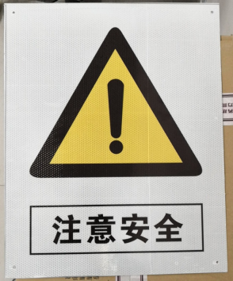
2、安全标识牌、告知牌项目制作要求：
序号 | 名称 | 材质及要求
1、2、3 | 安全警示标识牌 | 安全标志牌类别中的禁止、警告、指令、提示样式需按照《安全标志及其使用导则》（GB2894-2008）制作，其他类别样式由QHSE部提供。制作材料为铝板，厚足1mm，四角打四个圆孔。圆孔直径约3mm,每个牌子需配4个自攻螺丝，长度20mm。制作标识牌为室外使用，需满足防晒、防水、确保内容2年以上室外时间不变色,持久亮色。材质为铝牌+反光车贴，四角需磨边倒圆，避免伤人。标志牌效果图和样品做好后需分别通知QHSE部看样。

4 | 告知牌 | 1、 整体框架尺寸2.6m*2.25m,版面2.4m*1.2m。
 |  | 2、 2根立柱采用镀锌板并烤漆，立柱方管直径8公分。主框架采用镀锌方管焊制，焊制完成全部打磨烤漆处理，机械喷汽车漆2道，底板采用铝板固定于主框架上，安装时现场开挖基础，预埋基础架制作砼基础。
 |  | 3、 告知牌表面采用户外UV高清背胶整体粘贴，并附有保护层，确保内容2年以上时间不变色。
 |  | 4、 告知牌整体应牢固可靠，保证10级及以下台风等非人为因素不会致使设置的告知牌损坏，确保3年以上不发生锈蚀等现象。
 |  | 5、 其他未尽要求，参照GB2893-2008、GBT15566、GB2894-2008、GBZ158-2003等标牌相关标准执行。
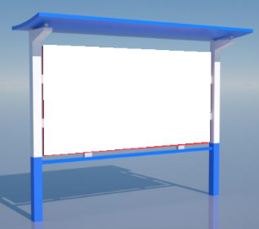

5 | 告知牌 | 1、 整体框架尺寸1.2m*1.85m,版面1.0m*0.8m。
 |  | 2、2根立柱采用镀锌板并烤漆，立柱方管直径8公分。主框架采用镀锌方管焊制，焊制完成全部打磨烤漆处理，机械喷汽车漆2道，底板采用铝板固定于主框架上，安装时现场开挖基础，预埋基础架制作砼基础。
 |  | 3、告知牌表面采用户外UV高清背胶整体粘贴，并附有保护层，确保内容2年以上时间不变色。
 |  | 4、 告知牌整体应牢固可靠，保证10级及以下台风等非人为因素不会致使设置的告知牌损坏，确保3年以上不发生锈蚀等现象。
 |  | 5、其他未尽要求，参照GB2893-2008、GBT15566、GB2894-2008、GBZ158-2003等标牌相关标准执行。

6 | 告知牌 | 1、告知牌底板采用0.9mm镀锌铁皮，表面采用反光贴整体粘贴，并附有保护层，确保内容2年以上时间不变色，底板背面有支架支撑（喷涂内容以HSE部提供为准，告知牌效果图和样品做好后需分别通知QHSE部看样）。
 |  | 2、告知牌底板及反光贴光滑平整，安装后肉眼应看不到皱褶、凹陷、鼓包、钉头印痕等变形。
 |  | 3、告知牌需设挂钩，方便安装。
 |  | 4、其他未尽要求，参照GB2893-2008、GBT15566、GB2894-2008、GBZ158-2003等标牌相关标准执行。
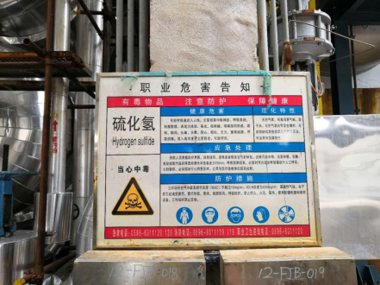

7、8 | 安全警示标识牌、交通标识牌 | 采用铝板。与支撑架牢固焊接，表面采用反光贴粘帖，并附有保护层，标示牌距离地面高度160㎝，支撑杆镀锌管，直径10㎝，支撑杆与地面生根方式采用埋地灌注水泥，埋地深度应大于60公分以上，支撑杆必须有防腐措施，确保3年以上不发生锈蚀等现象。
9 | 道路标示牌 | 双面版样制作，采用铝板。与支撑架牢固焊接，表面采用反光贴粘帖，并附有保护层，宽30㎝×长90㎝，标示牌距离地面高度160㎝，支撑杆镀锌管，直径10㎝，支撑杆与地面生根方式采用埋地灌注水泥，埋地深度应大于60公分以上，支撑杆必须有防腐措施，防腐涂层为浅灰色，确保3年以上不发生锈蚀等现象。

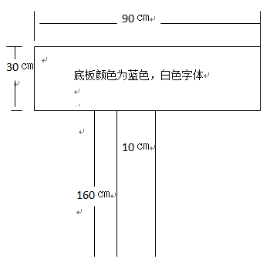

10 | 安全标语 | 尺寸：1.2mX1.2m，材质：镀锌铁皮，红色字体抛光并防腐处理。
11 | 安全警示标识牌 | 反光贴整体粘贴，并附有保护层，确保内容2年以上时间不变色
12
13
14
15/16 | 横幅 | 略
17 | 袖标 | 略
18/19 | 安全管道标示 | UV背胶/喷绘
20/21 | 危废标签 | 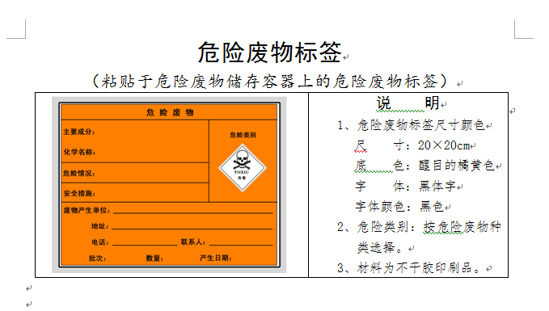
22 | 危废标签 | 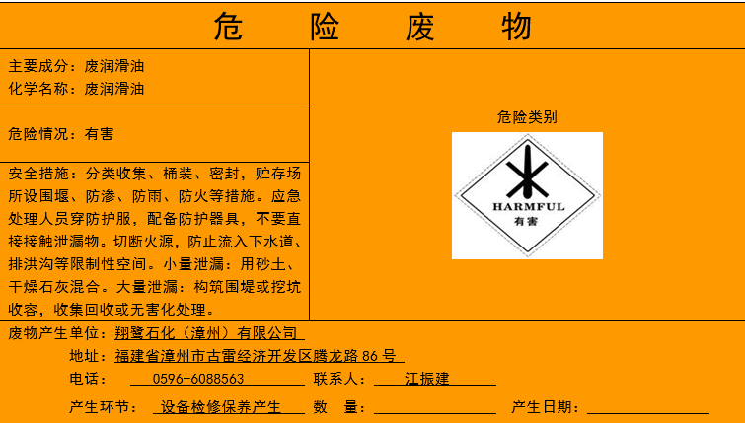 规格：30cm×50cm 颜色：底色为醒目的橘黄色，字体：黑体字 材料：铝板，厚0.1cm；
23 | 消防器材检查卡 | 250克卡片制作，双面彩色印刷
24 | 奖牌 | 木底板+钛金板/不锈钢版文字腐蚀+堆金
25 | 荣誉证书类 | 普通皮面整套（外壳+内页）
26 | 危险识别牌 | 所有造型全部采用8mm厚镀锌板机械雕刻出来，全面满焊处理，底座采用10mm镀锌板制作，整座焊制完成全部打磨处理，机械喷汽车漆2道，所有文字全部采用汽车烤漆字制作完成安装于造型上面，安装时现场开挖基础，预埋基础架制作砼基础，安装时需现场吊车安装。
27 | 装置简介牌 十大禁令牌 重大危险源告知牌 | 所有造型全部采用8mm厚镀锌板机械雕刻出来，全面满焊处理，底座采用10mm镀锌板制作，整座焊制完成全部打磨处理，机械喷汽车漆2道，所有文字全部采用汽车烤漆字制作完成安装于造型上面，安装时现场开挖基础，预埋基础架制作砼基础，安装时需现场吊车安装。
28 | 杜邦宣传栏 | 所有造型全部采用8mm厚镀锌板机械雕刻出来，全面满焊处理，底座采用10mm镀锌板制作，整座焊制完成全部打磨处理，机械喷汽车漆2道，所有文字全部采用汽车烤漆字制作完成安装于造型上面，安装时现场开挖基础，预埋基础架制作砼基础，安装时需现场吊车安装。
29 | 标准操作程序标识牌 | 不锈钢焊制+底盘打膨胀螺丝
30 | 消防设施、器材、箱编码 | 户外反光贴，红底白字
31 | 禁行区域凭票入内 限速10公里 | 横向，1mm铝牌+反光车贴
32 | 禁止操作有人工作警示牌 | PCV材质,满足户外使用要求
33-37 | 安全警示标识牌 | 反光车贴
38/39 | 告知牌 | 镀锌方管+烤漆+高清背胶(类似4/5）
40 | 标准操作程序标识牌 | 不锈钢焊制+底盘打膨胀螺丝

